EVALUACION FASE 3
 |  | 70% | 30% | 100%
 | INTEGRANTES | Nota docente asignatura | Nota comision | Nota final
1 | Tomás González | 5.8 | 6.4 | 6.0
2 | Patricio Salinas | 5.8 | 6.4 | 6.0
3 | Luis Acevedo | 5.8 | 6.4 | 6.0

DOCENTE | Tomás González | Nivel de Logro | NIVELES DE LOGRO Y PUNTAJES
 | Aspectos a Evaluar |  | Completamente logrado |  | Logrado |  | Logro Incipiente |  | No logrado
 | 1. Presenta el proyecto considerando la relevancia, objetivos, metodología y desarrollo, de acuerdo a los estándares de calidad de la disciplina. | Completamente logrado | X | 15
 | 2. Presenta las evidencias del Proyecto APT, dando cuenta del cumplimiento de los objetivos y de acuerdo a los estándares de la disciplina. | Completamente logrado | X | 25
 | 3. Responde las preguntas realizadas por la comisión, cumpliendo con los estándares de calidad de la disciplina. | Completamente logrado | X | 20
 | 4. Expone el Proyecto APT, considerando el formato y el tiempo establecido para la presentación. | Logrado |  |  | X | 3
 | 5. Expresa sus ideas con fluidez, claridad y precisión, utilizando lenguaje técnico propio de la disciplina. | Completamente logrado | X | 5
 | 6. Entrega la documentación y evidencias requerida por la asignatura de acuerdo a la estructura y nombres solicitados, guardando todas las evidencias de avances en Git | Logro incipiente |  |  |  |  | X | 6
 | 7. Expone el tema utilizando un lenguaje técnico disciplinar al presentar la propuesta y responde evidenciando un manejo de la información. | Completamente logrado | X | 10
 | Puntaje | 84 |  | 75 |  | 3 |  | 6 |  | 0
 | Nota | 5.8

DOCENTE | Patricio Salinas | Nivel de Logro | NIVELES DE LOGRO Y PUNTAJES
 | Aspectos a Evaluar |  | Completamente logrado |  | Logrado |  | Logro Incipiente |  | No logrado
 | 1. Presenta el proyecto considerando la relevancia, objetivos, metodología y desarrollo, de acuerdo a los estándares de calidad de la disciplina. | Completamente logrado | X | 15
 | 2. Presenta las evidencias del Proyecto APT, dando cuenta del cumplimiento de los objetivos y de acuerdo a los estándares de la disciplina. | Completamente logrado | X | 25
 | 3. Responde las preguntas realizadas por la comisión, cumpliendo con los estándares de calidad de la disciplina. | Completamente logrado | X | 20
 | 4. Expone el Proyecto APT, considerando el formato y el tiempo establecido para la presentación. | Logrado |  |  | X | 3
 | 5. Expresa sus ideas con fluidez, claridad y precisión, utilizando lenguaje técnico propio de la disciplina. | Completamente logrado | X | 5
 | 6. Entrega la documentación y evidencias requerida por la asignatura de acuerdo a la estructura y nombres solicitados, guardando todas las evidencias de avances en Git | Logro incipiente |  |  |  |  | X | 6
 | 7. Expone el tema utilizando un lenguaje técnico disciplinar al presentar la propuesta y responde evidenciando un manejo de la información. | Completamente logrado | X | 10
 | Puntaje | 84 |  | 75 |  | 3 |  | 6 |  | 0
 | Nota | 5.8

DOCENTE | Luis Acevedo | Nivel de Logro | NIVELES DE LOGRO Y PUNTAJES
 | Aspectos a Evaluar |  | Completamente logrado |  | Logrado |  | Logro Incipiente |  | No logrado
 | 1. Presenta el proyecto considerando la relevancia, objetivos, metodología y desarrollo, de acuerdo a los estándares de calidad de la disciplina. | Completamente logrado | X | 15
 | 2. Presenta las evidencias del Proyecto APT, dando cuenta del cumplimiento de los objetivos y de acuerdo a los estándares de la disciplina. | Completamente logrado | X | 25
 | 3. Responde las preguntas realizadas por la comisión, cumpliendo con los estándares de calidad de la disciplina. | Completamente logrado | X | 20
 | 4. Expone el Proyecto APT, considerando el formato y el tiempo establecido para la presentación. | Logrado |  |  | X | 3
 | 5. Expresa sus ideas con fluidez, claridad y precisión, utilizando lenguaje técnico propio de la disciplina. | Completamente logrado | X | 5
 | 6. Entrega la documentación y evidencias requerida por la asignatura de acuerdo a la estructura y nombres solicitados, guardando todas las evidencias de avances en Git | Logro incipiente |  |  |  |  | X | 6
 | 7. Expone el tema utilizando un lenguaje técnico disciplinar al presentar la propuesta y responde evidenciando un manejo de la información. | Completamente logrado | X | 10
 | Puntaje | 84 |  | 75 |  | 3 |  | 6 |  | 0
 | Nota | 5.8

COMISION 1 | Tomás González | Nivel de Logro | NIVELES DE LOGRO Y PUNTAJES
 | Aspectos a Evaluar |  | Completamente logrado |  | Logrado |  | Logro Incipiente |  | No logrado
 | 1. Presenta el proyecto considerando la relevancia, objetivos, metodología y desarrollo, de acuerdo a los estándares de calidad de la disciplina. | Completamente logrado | X | 15
 | 2. Presenta las evidencias del Proyecto APT, dando cuenta del cumplimiento de los objetivos y de acuerdo a los estándares de la disciplina. | Completamente logrado | X | 25
 | 3. Responde las preguntas realizadas por la comisión, cumpliendo con los estándares de calidad de la disciplina. | Logrado |  |  | X | 12
 | 4. Expone el Proyecto APT, considerando el formato y el tiempo establecido para la presentación. | Completamente logrado | X | 5
 | 5. Expresa sus ideas con fluidez, claridad y precisión, utilizando lenguaje técnico propio de la disciplina. | Completamente logrado | X | 5
 | 6. Entrega la documentación y evidencias requerida por la asignatura de acuerdo a la estructura y nombres solicitados, guardando todas las evidencias de avances en Git | Completamente logrado | X | 20
 | 7. Expone el tema utilizando un lenguaje técnico disciplinar al presentar la propuesta y responde evidenciando un manejo de la información. | Completamente logrado | X | 10
 | Puntaje | 92 |  | 80 |  | 12 |  | 0 |  | 0
 | Nota | 6.4

COMISION 2 | Patricio Salinas | Nivel de Logro | NIVELES DE LOGRO Y PUNTAJES
 | Aspectos a Evaluar |  | Completamente logrado |  | Logrado |  | Logro Incipiente |  | No logrado
 | 1. Presenta el proyecto considerando la relevancia, objetivos, metodología y desarrollo, de acuerdo a los estándares de calidad de la disciplina. | Completamente logrado | X | 15
 | 2. Presenta las evidencias del Proyecto APT, dando cuenta del cumplimiento de los objetivos y de acuerdo a los estándares de la disciplina. | Completamente logrado | X | 25
 | 3. Responde las preguntas realizadas por la comisión, cumpliendo con los estándares de calidad de la disciplina. | Logrado |  |  | X | 12
 | 4. Expone el Proyecto APT, considerando el formato y el tiempo establecido para la presentación. | Completamente logrado | X | 5
 | 5. Expresa sus ideas con fluidez, claridad y precisión, utilizando lenguaje técnico propio de la disciplina. | Completamente logrado | X | 5
 | 6. Entrega la documentación y evidencias requerida por la asignatura de acuerdo a la estructura y nombres solicitados, guardando todas las evidencias de avances en Git | Completamente logrado | X | 20
 | 7. Expone el tema utilizando un lenguaje técnico disciplinar al presentar la propuesta y responde evidenciando un manejo de la información. | Completamente logrado | X | 10
 | Puntaje | 92 |  | 80 |  | 12 |  | 0 |  | 0
 | Nota | 6.4

COMISION 3 | Luis Acevedo | Nivel de Logro | NIVELES DE LOGRO Y PUNTAJES
 | Aspectos a Evaluar |  | Completamente logrado |  | Logrado |  | Logro Incipiente |  | No logrado
 | 1. Presenta el proyecto considerando la relevancia, objetivos, metodología y desarrollo, de acuerdo a los estándares de calidad de la disciplina. | Completamente logrado | X | 15
 | 2. Presenta las evidencias del Proyecto APT, dando cuenta del cumplimiento de los objetivos y de acuerdo a los estándares de la disciplina. | Completamente logrado | X | 25
 | 3. Responde las preguntas realizadas por la comisión, cumpliendo con los estándares de calidad de la disciplina. | Logrado |  |  | X | 12
 | 4. Expone el Proyecto APT, considerando el formato y el tiempo establecido para la presentación. | Completamente logrado | X | 5
 | 5. Expresa sus ideas con fluidez, claridad y precisión, utilizando lenguaje técnico propio de la disciplina. | Completamente logrado | X | 5
 | 6. Entrega la documentación y evidencias requerida por la asignatura de acuerdo a la estructura y nombres solicitados, guardando todas las evidencias de avances en Git | Completamente logrado | X | 20
 | 7. Expone el tema utilizando un lenguaje técnico disciplinar al presentar la propuesta y responde evidenciando un manejo de la información. | Completamente logrado | X | 10
 | Puntaje | 92 |  | 80 |  | 12 |  | 0 |  | 0
 | Nota | 6.4

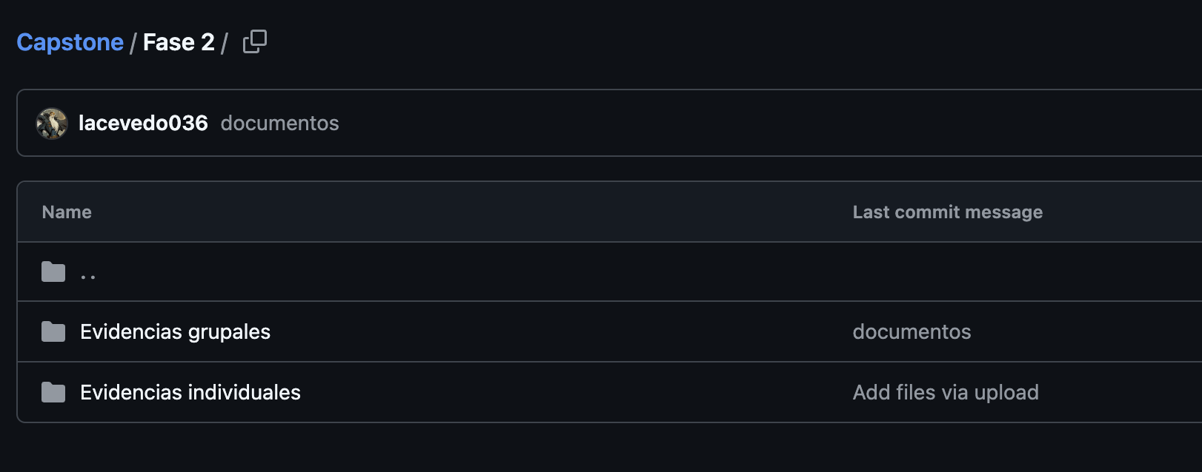
 | Pruebas Unitarias.. 5 fases
 | Faltaron los slides de obstáculos y logros
 | Problemas de ordenamiento de la metodología

 | No subierdon las evidencioas del sistema: Código y BD

